グラフ_振幅
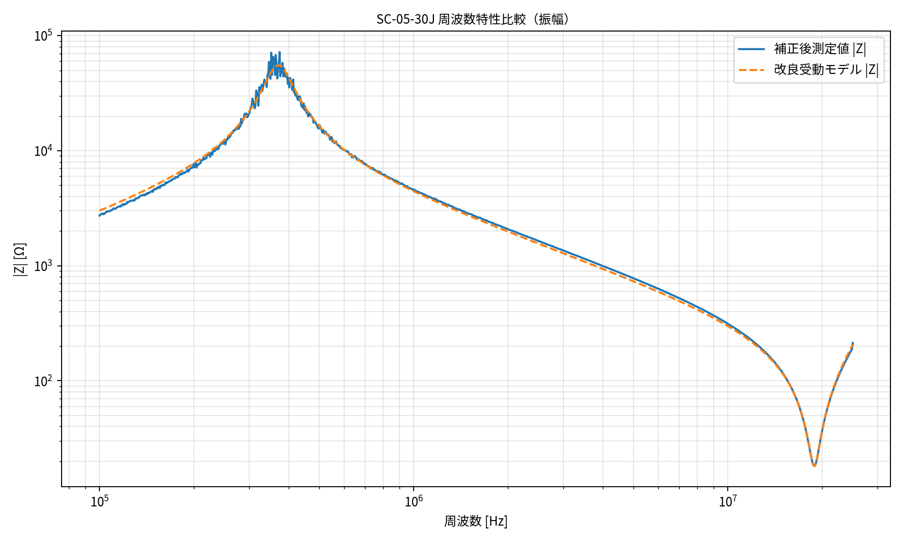
SC-05-30J 周波数特性比較（振幅）
縦軸: 対数表示, 周波数軸: 10^5, 10^6, 10^7 風の見やすい指数表示

グラフ_位相
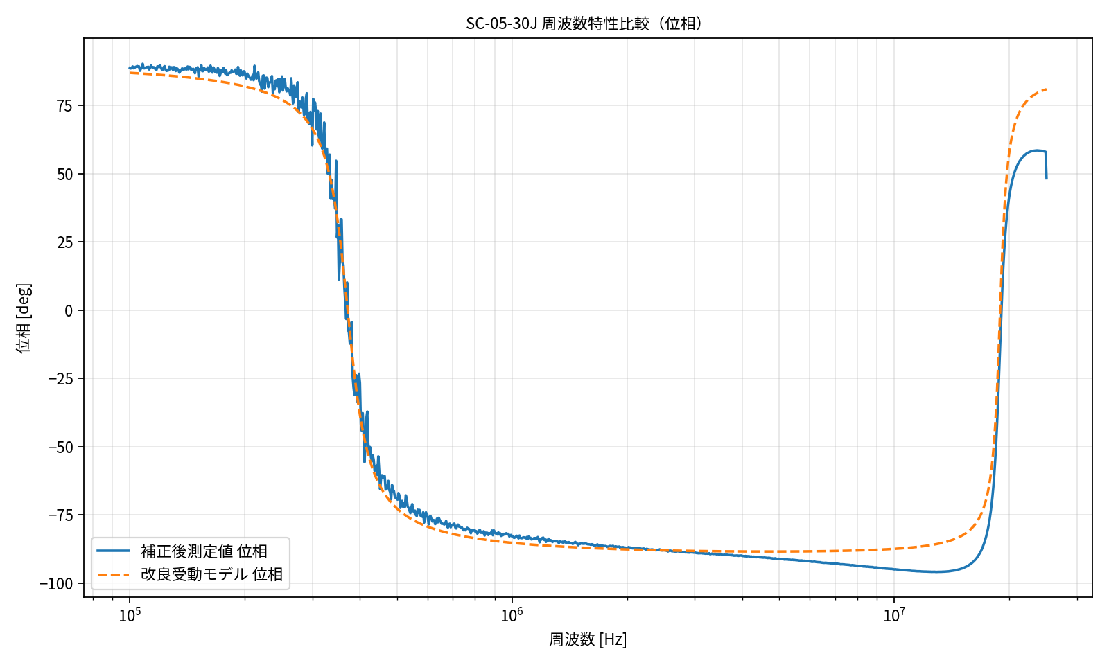
SC-05-30J 周波数特性比較（位相）
周波数軸: 10^5, 10^6, 10^7 風の見やすい指数表示

グラフ_18.9MHz拡大
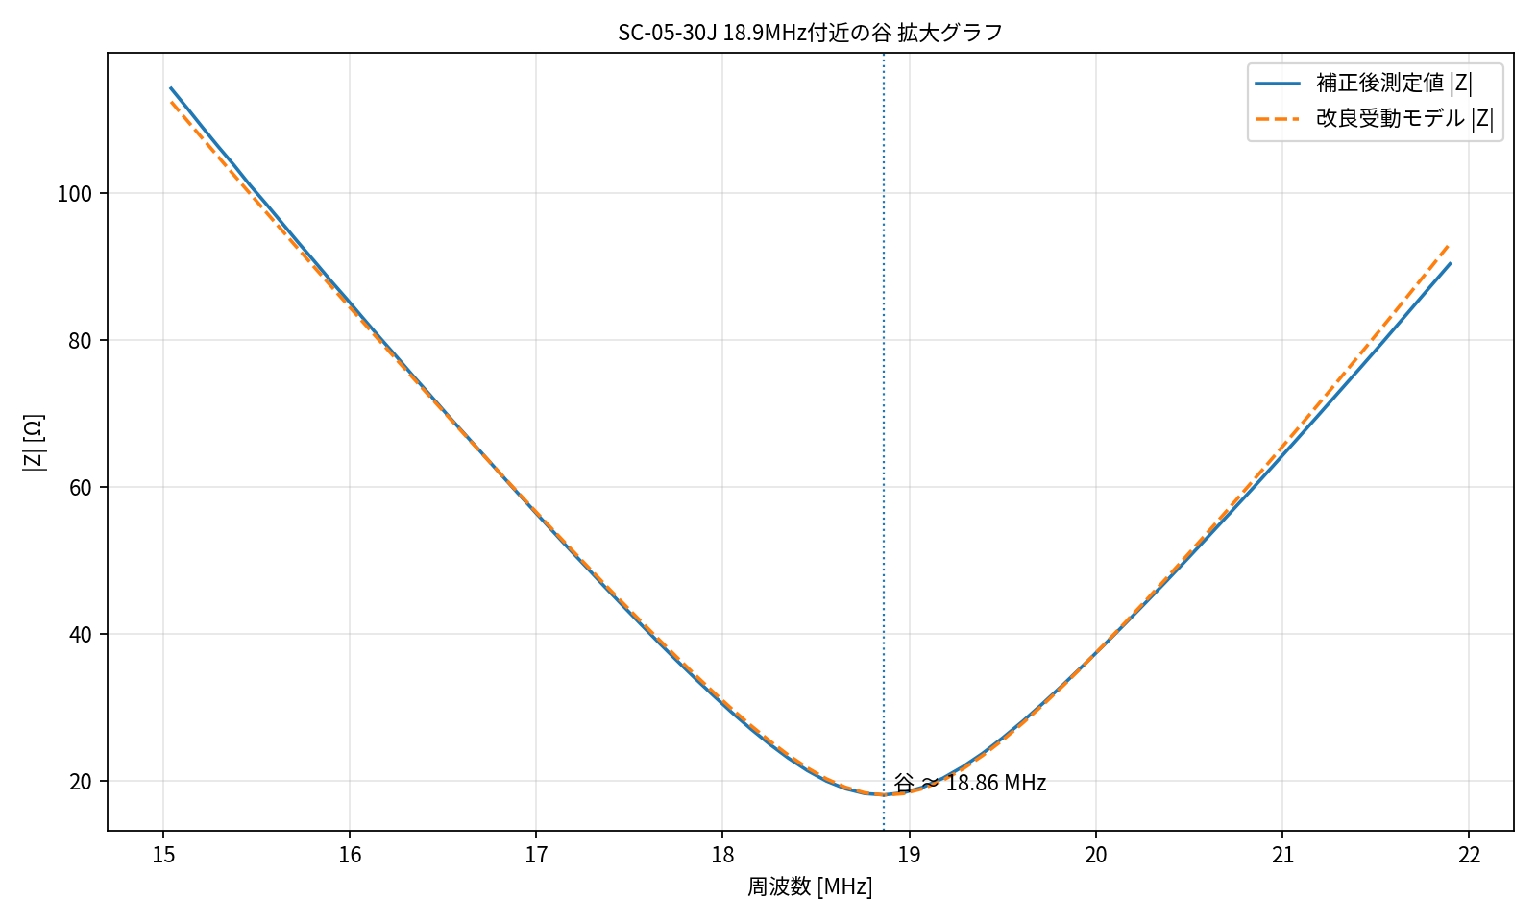
SC-05-30J 18.9MHz付近の谷 拡大グラフ
測定値と改良受動モデルの比較。横軸は MHz 表示。

グラフ_主自己共振拡大
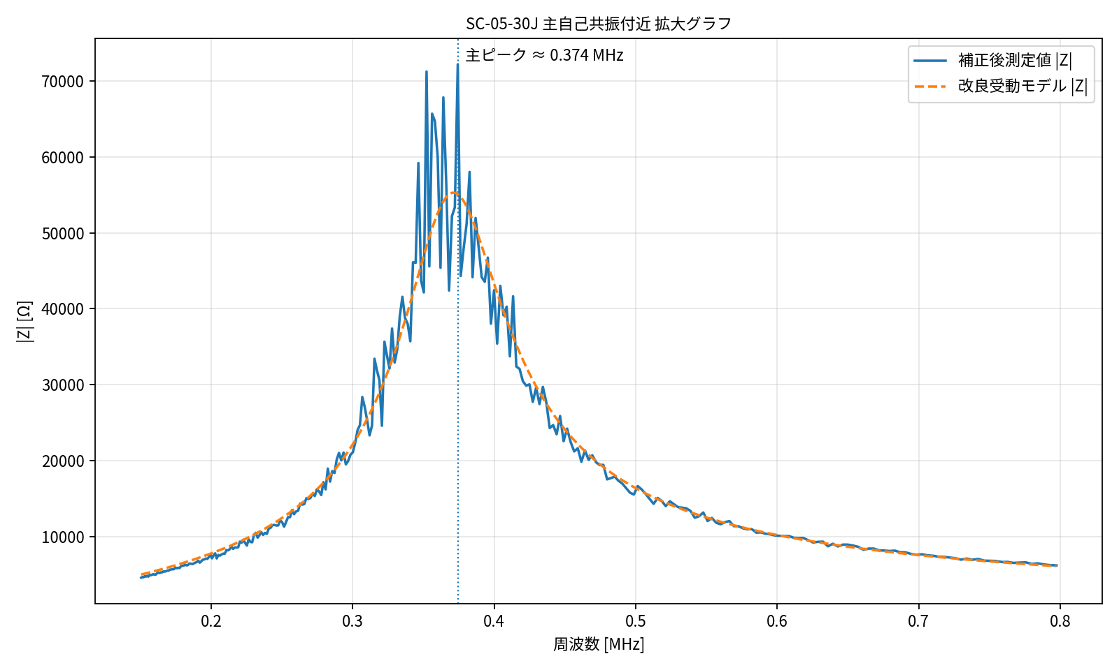
SC-05-30J 主自己共振付近 拡大グラフ
主自己共振ピーク周辺の測定値と改良受動モデルの比較。横軸は MHz 表示。

等価回路図
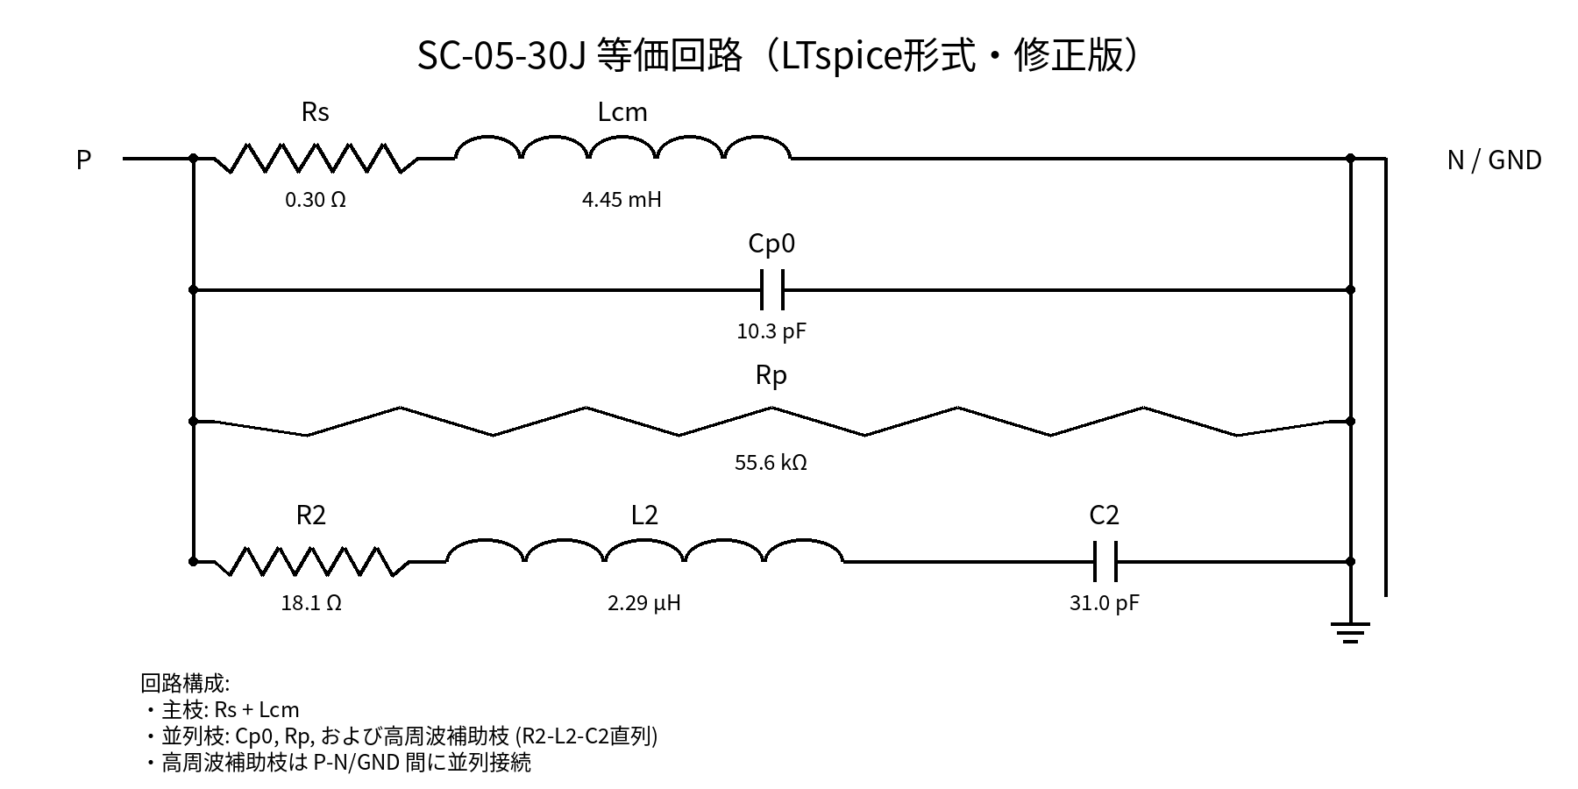
SC-05-30J 等価回路図（LTspice形式・修正版）
高周波補助枝 R2-L2-C2 は、P-N/GND 間に並列接続される直列RLC枝です。素子名と値を最新化しました。

位相_τ補正
SC-05-30J 位相特性の残留遅延補正検討（τ = 2.6 ns）

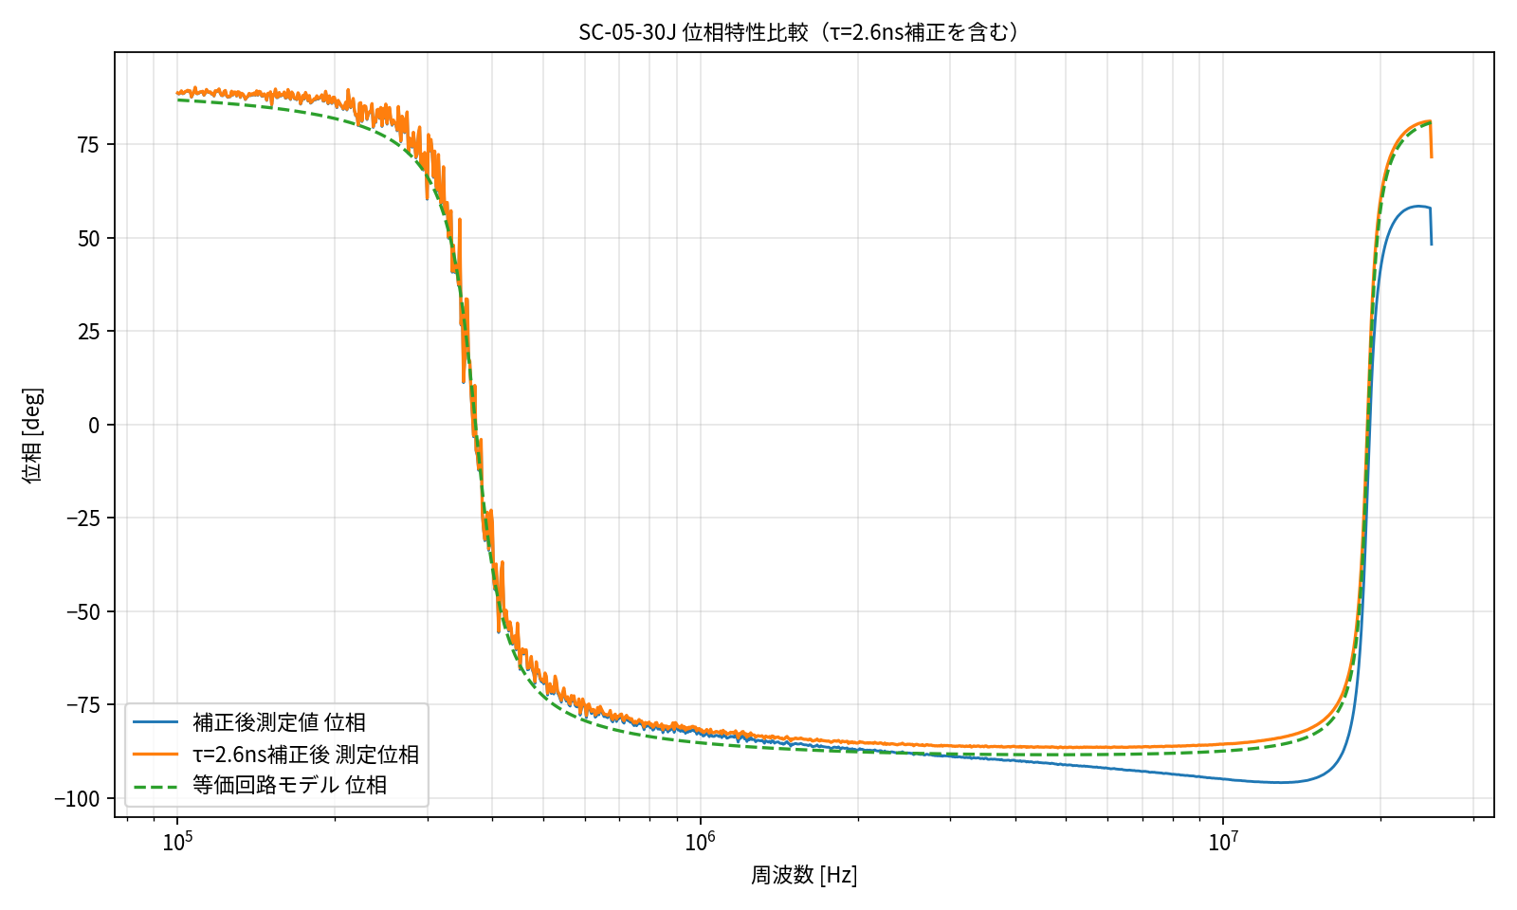
補正後測定値では、高周波側ほど等価回路モデルの位相が進んで見える傾向がある。
この傾向は、測定系の残留時間遅延 τ による位相遅れ Δφ = -360° f τ と同じ形を持つ。
ここでは τ = 2.6 ns と仮定し、補正後測定位相に +360° f τ を加えた比較を追加する。

周波数 | 補正量 +360fτ | 意味
10 MHz | 9.36 | 約 +9.36°
20 MHz | 18.72 | 約 +18.72°
25 MHz | 23.40 | 約 +23.40°

評価上の扱い
高周波側の位相は、CH2側治具、BNC-T、同軸、リード線、ワニ口、Open時とDUT接続時の基準面差などの残差を含む可能性がある。
そのため、高周波側では振幅一致、共振/反共振周波数、位相の傾向を主指標とし、絶対位相は測定系残差を含むものとして扱う。

Frequency_Hz | 補正後測定位相[deg] | τ補正量[deg] | τ補正後測定位相[deg] | 等価回路位相[deg] | 補正前 位相誤差[deg] | τ補正後 位相誤差[deg]
1.00E+05 | 88.71 | 0.09 | 88.80 | 86.89 | -1.82 | -1.91
1.01E+05 | 88.48 | 0.09 | 88.58 | 86.87 | -1.61 | -1.71
1.01E+05 | 88.73 | 0.09 | 88.82 | 86.85 | -1.88 | -1.98
1.02E+05 | 89.24 | 0.10 | 89.34 | 86.83 | -2.42 | -2.51
1.02E+05 | 88.55 | 0.10 | 88.65 | 86.81 | -1.75 | -1.84
1.03E+05 | 88.66 | 0.10 | 88.76 | 86.79 | -1.88 | -1.97
1.03E+05 | 89.05 | 0.10 | 89.15 | 86.77 | -2.29 | -2.38
1.04E+05 | 89.16 | 0.10 | 89.25 | 86.75 | -2.41 | -2.51
1.05E+05 | 89.40 | 0.10 | 89.49 | 86.73 | -2.67 | -2.77
1.05E+05 | 89.10 | 0.10 | 89.20 | 86.70 | -2.39 | -2.49
1.06E+05 | 89.24 | 0.10 | 89.33 | 86.68 | -2.55 | -2.65
1.06E+05 | 87.64 | 0.10 | 87.74 | 86.66 | -0.98 | -1.08
1.07E+05 | 88.36 | 0.10 | 88.46 | 86.64 | -1.72 | -1.82
1.07E+05 | 88.98 | 0.10 | 89.08 | 86.62 | -2.36 | -2.46
1.08E+05 | 90.21 | 0.10 | 90.31 | 86.60 | -3.61 | -3.71
1.09E+05 | 88.58 | 0.10 | 88.68 | 86.57 | -2.00 | -2.10
1.09E+05 | 88.54 | 0.10 | 88.65 | 86.55 | -1.99 | -2.09
1.10E+05 | 88.73 | 0.10 | 88.83 | 86.53 | -2.20 | -2.30
1.10E+05 | 88.99 | 0.10 | 89.10 | 86.51 | -2.49 | -2.59
1.11E+05 | 89.00 | 0.10 | 89.10 | 86.48 | -2.51 | -2.62
1.12E+05 | 89.12 | 0.10 | 89.22 | 86.46 | -2.66 | -2.76
1.12E+05 | 88.12 | 0.11 | 88.23 | 86.44 | -1.69 | -1.79
1.13E+05 | 88.70 | 0.11 | 88.80 | 86.41 | -2.29 | -2.39
1.14E+05 | 89.60 | 0.11 | 89.71 | 86.39 | -3.21 | -3.32
1.14E+05 | 88.99 | 0.11 | 89.10 | 86.36 | -2.63 | -2.74
1.15E+05 | 88.87 | 0.11 | 88.97 | 86.34 | -2.53 | -2.64
1.15E+05 | 88.98 | 0.11 | 89.08 | 86.32 | -2.66 | -2.77
1.16E+05 | 88.46 | 0.11 | 88.57 | 86.29 | -2.17 | -2.28
1.17E+05 | 88.60 | 0.11 | 88.70 | 86.27 | -2.33 | -2.44
1.17E+05 | 87.93 | 0.11 | 88.04 | 86.24 | -1.69 | -1.80
1.18E+05 | 89.26 | 0.11 | 89.37 | 86.22 | -3.05 | -3.16
1.19E+05 | 89.05 | 0.11 | 89.16 | 86.19 | -2.86 | -2.97
1.19E+05 | 89.30 | 0.11 | 89.41 | 86.16 | -3.14 | -3.25
1.20E+05 | 89.74 | 0.11 | 89.85 | 86.14 | -3.60 | -3.72
1.21E+05 | 88.61 | 0.11 | 88.72 | 86.11 | -2.49 | -2.61
1.21E+05 | 88.07 | 0.11 | 88.18 | 86.08 | -1.98 | -2.10
1.22E+05 | 88.03 | 0.11 | 88.14 | 86.06 | -1.97 | -2.08
1.23E+05 | 89.06 | 0.11 | 89.18 | 86.03 | -3.03 | -3.15
1.23E+05 | 89.32 | 0.12 | 89.44 | 86.00 | -3.32 | -3.43
1.24E+05 | 88.00 | 0.12 | 88.12 | 85.98 | -2.02 | -2.14
1.25E+05 | 87.59 | 0.12 | 87.71 | 85.95 | -1.64 | -1.76
1.25E+05 | 87.71 | 0.12 | 87.83 | 85.92 | -1.79 | -1.91
1.26E+05 | 87.76 | 0.12 | 87.88 | 85.89 | -1.87 | -1.99
1.27E+05 | 89.13 | 0.12 | 89.24 | 85.86 | -3.26 | -3.38
1.27E+05 | 88.18 | 0.12 | 88.30 | 85.83 | -2.34 | -2.46
1.28E+05 | 88.90 | 0.12 | 89.02 | 85.81 | -3.09 | -3.21
1.29E+05 | 88.88 | 0.12 | 89.00 | 85.78 | -3.11 | -3.23
1.30E+05 | 87.92 | 0.12 | 88.04 | 85.75 | -2.17 | -2.29
1.30E+05 | 88.98 | 0.12 | 89.10 | 85.72 | -3.26 | -3.38
1.31E+05 | 88.89 | 0.12 | 89.02 | 85.69 | -3.21 | -3.33
1.32E+05 | 87.54 | 0.12 | 87.67 | 85.66 | -1.89 | -2.01
1.33E+05 | 88.57 | 0.12 | 88.70 | 85.62 | -2.95 | -3.07
1.33E+05 | 88.37 | 0.12 | 88.49 | 85.59 | -2.78 | -2.90
1.34E+05 | 87.87 | 0.13 | 87.99 | 85.56 | -2.31 | -2.43
1.35E+05 | 86.98 | 0.13 | 87.10 | 85.53 | -1.45 | -1.58
1.35E+05 | 87.49 | 0.13 | 87.62 | 85.50 | -2.00 | -2.12
1.36E+05 | 87.80 | 0.13 | 87.92 | 85.46 | -2.33 | -2.46
1.37E+05 | 88.53 | 0.13 | 88.66 | 85.43 | -3.10 | -3.23
1.38E+05 | 88.02 | 0.13 | 88.15 | 85.40 | -2.62 | -2.75
1.39E+05 | 88.42 | 0.13 | 88.55 | 85.37 | -3.05 | -3.18
1.39E+05 | 88.16 | 0.13 | 88.29 | 85.33 | -2.83 | -2.96
1.40E+05 | 88.64 | 0.13 | 88.78 | 85.30 | -3.35 | -3.48
1.41E+05 | 88.13 | 0.13 | 88.27 | 85.26 | -2.87 | -3.00
1.42E+05 | 89.21 | 0.13 | 89.34 | 85.23 | -3.98 | -4.12
1.42E+05 | 88.16 | 0.13 | 88.29 | 85.19 | -2.96 | -3.10
1.43E+05 | 89.07 | 0.13 | 89.20 | 85.16 | -3.91 | -4.04
1.44E+05 | 88.94 | 0.13 | 89.08 | 85.12 | -3.82 | -3.95
1.45E+05 | 87.92 | 0.14 | 88.06 | 85.08 | -2.84 | -2.97
1.46E+05 | 87.86 | 0.14 | 88.00 | 85.05 | -2.81 | -2.95
1.46E+05 | 88.40 | 0.14 | 88.54 | 85.01 | -3.39 | -3.53
1.47E+05 | 88.03 | 0.14 | 88.17 | 84.97 | -3.06 | -3.20
1.48E+05 | 86.75 | 0.14 | 86.89 | 84.93 | -1.82 | -1.96
1.49E+05 | 88.55 | 0.14 | 88.68 | 84.90 | -3.65 | -3.79
1.50E+05 | 88.15 | 0.14 | 88.29 | 84.86 | -3.30 | -3.44
1.50E+05 | 88.95 | 0.14 | 89.09 | 84.82 | -4.13 | -4.27
1.51E+05 | 85.53 | 0.14 | 85.67 | 84.78 | -0.75 | -0.90
1.52E+05 | 88.25 | 0.14 | 88.39 | 84.74 | -3.52 | -3.66
1.53E+05 | 88.02 | 0.14 | 88.17 | 84.70 | -3.33 | -3.47
1.54E+05 | 89.69 | 0.14 | 89.83 | 84.65 | -5.03 | -5.18
1.55E+05 | 87.49 | 0.14 | 87.63 | 84.61 | -2.88 | -3.02
1.56E+05 | 87.54 | 0.15 | 87.69 | 84.57 | -2.97 | -3.12
1.56E+05 | 88.74 | 0.15 | 88.89 | 84.53 | -4.22 | -4.36
1.57E+05 | 87.92 | 0.15 | 88.07 | 84.48 | -3.44 | -3.59
1.58E+05 | 88.06 | 0.15 | 88.21 | 84.44 | -3.62 | -3.77
1.59E+05 | 88.14 | 0.15 | 88.28 | 84.40 | -3.74 | -3.89
1.60E+05 | 88.88 | 0.15 | 89.03 | 84.35 | -4.52 | -4.67
1.61E+05 | 87.35 | 0.15 | 87.50 | 84.31 | -3.04 | -3.19
1.62E+05 | 87.48 | 0.15 | 87.63 | 84.26 | -3.22 | -3.37
1.63E+05 | 89.54 | 0.15 | 89.69 | 84.21 | -5.33 | -5.48
1.63E+05 | 87.62 | 0.15 | 87.77 | 84.17 | -3.45 | -3.60
1.64E+05 | 86.99 | 0.15 | 87.14 | 84.12 | -2.87 | -3.02
1.65E+05 | 88.88 | 0.15 | 89.03 | 84.07 | -4.80 | -4.96
1.66E+05 | 88.38 | 0.16 | 88.54 | 84.02 | -4.36 | -4.52
1.67E+05 | 87.23 | 0.16 | 87.38 | 83.97 | -3.25 | -3.41
1.68E+05 | 87.22 | 0.16 | 87.38 | 83.92 | -3.30 | -3.45
1.69E+05 | 86.94 | 0.16 | 87.10 | 83.87 | -3.07 | -3.23
1.70E+05 | 88.65 | 0.16 | 88.81 | 83.82 | -4.83 | -4.99
1.71E+05 | 87.99 | 0.16 | 88.15 | 83.77 | -4.23 | -4.39
1.72E+05 | 85.76 | 0.16 | 85.92 | 83.72 | -2.04 | -2.20
1.73E+05 | 86.73 | 0.16 | 86.90 | 83.66 | -3.07 | -3.23
1.74E+05 | 87.97 | 0.16 | 88.13 | 83.61 | -4.36 | -4.53
1.75E+05 | 87.11 | 0.16 | 87.28 | 83.55 | -3.56 | -3.73
1.76E+05 | 88.75 | 0.16 | 88.91 | 83.50 | -5.25 | -5.42
1.77E+05 | 87.84 | 0.17 | 88.01 | 83.44 | -4.40 | -4.57
1.78E+05 | 86.58 | 0.17 | 86.75 | 83.38 | -3.20 | -3.37
1.79E+05 | 87.91 | 0.17 | 88.08 | 83.32 | -4.59 | -4.75
1.80E+05 | 86.01 | 0.17 | 86.18 | 83.27 | -2.75 | -2.92
1.81E+05 | 86.27 | 0.17 | 86.43 | 83.21 | -3.06 | -3.23
1.82E+05 | 86.70 | 0.17 | 86.87 | 83.14 | -3.55 | -3.72
1.83E+05 | 87.09 | 0.17 | 87.26 | 83.08 | -4.01 | -4.18
1.84E+05 | 86.92 | 0.17 | 87.09 | 83.02 | -3.90 | -4.07
1.85E+05 | 87.84 | 0.17 | 88.01 | 82.96 | -4.88 | -5.05
1.86E+05 | 87.11 | 0.17 | 87.28 | 82.89 | -4.21 | -4.39
1.87E+05 | 87.33 | 0.17 | 87.50 | 82.83 | -4.50 | -4.67
1.88E+05 | 87.56 | 0.18 | 87.73 | 82.76 | -4.80 | -4.97
1.89E+05 | 88.11 | 0.18 | 88.28 | 82.69 | -5.41 | -5.59
1.90E+05 | 86.56 | 0.18 | 86.74 | 82.63 | -3.93 | -4.11
1.91E+05 | 86.57 | 0.18 | 86.75 | 82.56 | -4.01 | -4.19
1.92E+05 | 89.04 | 0.18 | 89.22 | 82.49 | -6.56 | -6.74
1.93E+05 | 87.32 | 0.18 | 87.50 | 82.41 | -4.91 | -5.09
1.94E+05 | 85.84 | 0.18 | 86.02 | 82.34 | -3.50 | -3.68
1.95E+05 | 87.82 | 0.18 | 88.01 | 82.27 | -5.56 | -5.74
1.96E+05 | 86.37 | 0.18 | 86.55 | 82.19 | -4.18 | -4.36
1.97E+05 | 85.94 | 0.18 | 86.13 | 82.12 | -3.82 | -4.01
1.98E+05 | 87.45 | 0.19 | 87.63 | 82.04 | -5.41 | -5.59
1.99E+05 | 87.44 | 0.19 | 87.62 | 81.96 | -5.48 | -5.66
2.01E+05 | 85.90 | 0.19 | 86.08 | 81.88 | -4.02 | -4.20
2.02E+05 | 84.82 | 0.19 | 85.01 | 81.80 | -3.02 | -3.21
2.03E+05 | 86.61 | 0.19 | 86.80 | 81.72 | -4.90 | -5.09
2.04E+05 | 86.01 | 0.19 | 86.20 | 81.63 | -4.38 | -4.57
2.05E+05 | 85.44 | 0.19 | 85.63 | 81.55 | -3.89 | -4.08
2.06E+05 | 85.07 | 0.19 | 85.27 | 81.46 | -3.61 | -3.81
2.07E+05 | 84.36 | 0.19 | 84.56 | 81.37 | -2.99 | -3.18
2.08E+05 | 84.87 | 0.20 | 85.06 | 81.28 | -3.59 | -3.78
2.10E+05 | 86.09 | 0.20 | 86.28 | 81.19 | -4.90 | -5.09
2.11E+05 | 84.19 | 0.20 | 84.39 | 81.09 | -3.10 | -3.30
2.12E+05 | 89.48 | 0.20 | 89.68 | 81.00 | -8.48 | -8.68
2.13E+05 | 86.25 | 0.20 | 86.45 | 80.90 | -5.35 | -5.55
2.14E+05 | 84.79 | 0.20 | 84.99 | 80.80 | -3.98 | -4.18
2.15E+05 | 85.85 | 0.20 | 86.05 | 80.70 | -5.14 | -5.35
2.17E+05 | 87.10 | 0.20 | 87.30 | 80.60 | -6.50 | -6.70
2.18E+05 | 83.92 | 0.20 | 84.12 | 80.49 | -3.42 | -3.63
2.19E+05 | 82.63 | 0.21 | 82.83 | 80.39 | -2.24 | -2.44
2.20E+05 | 82.70 | 0.21 | 82.91 | 80.28 | -2.42 | -2.63
2.21E+05 | 80.00 | 0.21 | 80.21 | 80.17 | 0.17 | -0.04
2.23E+05 | 85.81 | 0.21 | 86.02 | 80.05 | -5.75 | -5.96
2.24E+05 | 85.96 | 0.21 | 86.17 | 79.94 | -6.02 | -6.23
2.25E+05 | 81.10 | 0.21 | 81.31 | 79.82 | -1.28 | -1.49
2.26E+05 | 84.77 | 0.21 | 84.99 | 79.70 | -5.07 | -5.28
2.28E+05 | 85.14 | 0.21 | 85.35 | 79.58 | -5.56 | -5.77
2.29E+05 | 84.96 | 0.21 | 85.17 | 79.45 | -5.50 | -5.72
2.30E+05 | 81.64 | 0.22 | 81.85 | 79.32 | -2.31 | -2.53
2.31E+05 | 82.92 | 0.22 | 83.13 | 79.19 | -3.72 | -3.94
2.33E+05 | 83.52 | 0.22 | 83.73 | 79.06 | -4.46 | -4.68
2.34E+05 | 83.62 | 0.22 | 83.84 | 78.92 | -4.70 | -4.92
2.35E+05 | 85.70 | 0.22 | 85.92 | 78.78 | -6.92 | -7.14
2.37E+05 | 79.54 | 0.22 | 79.76 | 78.64 | -0.90 | -1.12
2.38E+05 | 81.82 | 0.22 | 82.05 | 78.49 | -3.33 | -3.56
2.39E+05 | 80.87 | 0.22 | 81.09 | 78.34 | -2.53 | -2.75
2.41E+05 | 84.02 | 0.23 | 84.25 | 78.19 | -5.84 | -6.06
2.42E+05 | 84.18 | 0.23 | 84.41 | 78.03 | -6.15 | -6.38
2.43E+05 | 81.93 | 0.23 | 82.16 | 77.87 | -4.06 | -4.29
2.45E+05 | 84.66 | 0.23 | 84.89 | 77.70 | -6.96 | -7.19
2.46E+05 | 79.79 | 0.23 | 80.02 | 77.53 | -2.25 | -2.48
2.47E+05 | 84.43 | 0.23 | 84.66 | 77.36 | -7.07 | -7.30
2.49E+05 | 81.96 | 0.23 | 82.19 | 77.18 | -4.77 | -5.00
2.50E+05 | 85.56 | 0.23 | 85.80 | 77.00 | -8.56 | -8.80
2.51E+05 | 80.40 | 0.24 | 80.63 | 76.81 | -3.59 | -3.82
2.53E+05 | 84.48 | 0.24 | 84.71 | 76.62 | -7.86 | -8.09
2.54E+05 | 84.64 | 0.24 | 84.88 | 76.42 | -8.21 | -8.45
2.56E+05 | 81.46 | 0.24 | 81.70 | 76.22 | -5.24 | -5.48
2.57E+05 | 80.10 | 0.24 | 80.34 | 76.01 | -4.08 | -4.32
2.58E+05 | 81.30 | 0.24 | 81.54 | 75.80 | -5.50 | -5.74
2.60E+05 | 80.58 | 0.24 | 80.82 | 75.58 | -5.00 | -5.25
2.61E+05 | 80.34 | 0.24 | 80.58 | 75.35 | -4.99 | -5.23
2.63E+05 | 78.63 | 0.25 | 78.88 | 75.12 | -3.52 | -3.76
2.64E+05 | 84.90 | 0.25 | 85.14 | 74.88 | -10.02 | -10.27
2.66E+05 | 80.40 | 0.25 | 80.65 | 74.63 | -5.77 | -6.01
2.67E+05 | 75.70 | 0.25 | 75.95 | 74.38 | -1.32 | -1.57
2.69E+05 | 82.30 | 0.25 | 82.55 | 74.11 | -8.18 | -8.44
2.70E+05 | 81.60 | 0.25 | 81.86 | 73.84 | -7.76 | -8.02
2.72E+05 | 78.12 | 0.25 | 78.38 | 73.56 | -4.56 | -4.82
2.73E+05 | 79.71 | 0.26 | 79.96 | 73.27 | -6.43 | -6.69
2.75E+05 | 83.43 | 0.26 | 83.69 | 72.97 | -10.46 | -10.72
2.76E+05 | 72.57 | 0.26 | 72.82 | 72.67 | 0.10 | -0.16
2.78E+05 | 76.47 | 0.26 | 76.73 | 72.35 | -4.13 | -4.39
2.79E+05 | 75.28 | 0.26 | 75.55 | 72.02 | -3.27 | -3.53
2.81E+05 | 74.23 | 0.26 | 74.49 | 71.68 | -2.55 | -2.81
2.82E+05 | 77.98 | 0.26 | 78.24 | 71.32 | -6.66 | -6.92
2.84E+05 | 75.09 | 0.27 | 75.36 | 70.95 | -4.14 | -4.40
2.86E+05 | 71.38 | 0.27 | 71.65 | 70.57 | -0.80 | -1.07
2.87E+05 | 72.25 | 0.27 | 72.52 | 70.18 | -2.07 | -2.34
2.89E+05 | 77.62 | 0.27 | 77.89 | 69.77 | -7.85 | -8.12
2.90E+05 | 79.39 | 0.27 | 79.66 | 69.34 | -10.04 | -10.32
2.92E+05 | 69.09 | 0.27 | 69.37 | 68.90 | -0.19 | -0.46
2.93E+05 | 72.08 | 0.27 | 72.35 | 68.44 | -3.63 | -3.91
2.95E+05 | 68.11 | 0.28 | 68.39 | 67.96 | -0.15 | -0.43
2.97E+05 | 72.57 | 0.28 | 72.85 | 67.46 | -5.11 | -5.38
2.98E+05 | 70.01 | 0.28 | 70.29 | 66.94 | -3.07 | -3.34
3.00E+05 | 60.31 | 0.28 | 60.60 | 66.40 | 6.09 | 5.81
3.02E+05 | 77.36 | 0.28 | 77.64 | 65.84 | -11.52 | -11.81
3.03E+05 | 73.20 | 0.28 | 73.48 | 65.24 | -7.95 | -8.24
3.05E+05 | 76.05 | 0.29 | 76.34 | 64.62 | -11.43 | -11.71
3.07E+05 | 72.81 | 0.29 | 73.10 | 63.98 | -8.83 | -9.12
3.08E+05 | 66.16 | 0.29 | 66.45 | 63.30 | -2.86 | -3.15
3.10E+05 | 72.91 | 0.29 | 73.20 | 62.59 | -10.32 | -10.61
3.12E+05 | 63.72 | 0.29 | 64.01 | 61.84 | -1.88 | -2.17
3.14E+05 | 62.54 | 0.29 | 62.84 | 61.06 | -1.49 | -1.78
3.15E+05 | 71.99 | 0.30 | 72.29 | 60.23 | -11.76 | -12.05
3.17E+05 | 62.17 | 0.30 | 62.47 | 59.37 | -2.80 | -3.10
3.19E+05 | 59.07 | 0.30 | 59.37 | 58.46 | -0.62 | -0.92
3.21E+05 | 60.99 | 0.30 | 61.29 | 57.50 | -3.50 | -3.80
3.22E+05 | 68.72 | 0.30 | 69.02 | 56.48 | -12.24 | -12.54
3.24E+05 | 56.33 | 0.30 | 56.63 | 55.41 | -0.92 | -1.22
3.26E+05 | 59.09 | 0.31 | 59.39 | 54.28 | -4.81 | -5.11
3.28E+05 | 59.14 | 0.31 | 59.45 | 53.09 | -6.05 | -6.36
3.30E+05 | 49.87 | 0.31 | 50.18 | 51.83 | 1.95 | 1.65
3.31E+05 | 53.64 | 0.31 | 53.95 | 50.49 | -3.15 | -3.46
3.33E+05 | 56.93 | 0.31 | 57.24 | 49.07 | -7.86 | -8.17
3.35E+05 | 40.76 | 0.31 | 41.07 | 47.57 | 6.81 | 6.50
3.37E+05 | 47.69 | 0.32 | 48.00 | 45.98 | -1.71 | -2.03
3.39E+05 | 40.69 | 0.32 | 41.01 | 44.29 | 3.60 | 3.28
3.41E+05 | 42.60 | 0.32 | 42.92 | 42.50 | -0.10 | -0.42
3.43E+05 | 40.19 | 0.32 | 40.51 | 40.60 | 0.41 | 0.09
3.44E+05 | 37.18 | 0.32 | 37.50 | 38.59 | 1.41 | 1.09
3.46E+05 | 54.68 | 0.32 | 55.00 | 36.46 | -18.21 | -18.54
3.48E+05 | 26.62 | 0.33 | 26.94 | 34.21 | 7.60 | 7.27
3.50E+05 | 31.27 | 0.33 | 31.60 | 31.84 | 0.56 | 0.23
3.52E+05 | 11.20 | 0.33 | 11.53 | 29.33 | 18.13 | 17.80
3.54E+05 | 17.62 | 0.33 | 17.95 | 26.70 | 9.08 | 8.75
3.56E+05 | 33.31 | 0.33 | 33.64 | 23.94 | -9.37 | -9.70
3.58E+05 | 33.22 | 0.34 | 33.55 | 21.06 | -12.16 | -12.49
3.60E+05 | 17.35 | 0.34 | 17.69 | 18.06 | 0.71 | 0.38
3.62E+05 | 16.58 | 0.34 | 16.92 | 14.96 | -1.62 | -1.96
3.64E+05 | 8.07 | 0.34 | 8.41 | 11.77 | 3.70 | 3.36
3.66E+05 | 2.83 | 0.34 | 3.17 | 8.50 | 5.67 | 5.33
3.68E+05 | -3.28 | 0.34 | -2.93 | 5.17 | 8.45 | 8.11
3.70E+05 | 10.11 | 0.35 | 10.46 | 1.81 | -8.30 | -8.64
3.72E+05 | -7.10 | 0.35 | -6.76 | -1.56 | 5.55 | 5.20
3.74E+05 | -8.31 | 0.35 | -7.96 | -4.92 | 3.39 | 3.04
3.76E+05 | -12.26 | 0.35 | -11.91 | -8.24 | 4.02 | 3.67
3.78E+05 | -6.06 | 0.35 | -5.70 | -11.51 | -5.46 | -5.81
3.80E+05 | -4.34 | 0.36 | -3.98 | -14.71 | -10.38 | -10.73
3.83E+05 | -24.15 | 0.36 | -23.79 | -17.82 | 6.33 | 5.98
3.85E+05 | -28.37 | 0.36 | -28.01 | -20.82 | 7.55 | 7.19
3.87E+05 | -31.12 | 0.36 | -30.76 | -23.71 | 7.41 | 7.05
3.89E+05 | -25.73 | 0.36 | -25.36 | -26.47 | -0.75 | -1.11
3.91E+05 | -23.86 | 0.37 | -23.49 | -29.11 | -5.25 | -5.62
3.93E+05 | -33.68 | 0.37 | -33.31 | -31.62 | 2.06 | 1.69
3.95E+05 | -31.88 | 0.37 | -31.51 | -34.00 | -2.12 | -2.49
3.98E+05 | -23.29 | 0.37 | -22.92 | -36.26 | -12.97 | -13.34
4.00E+05 | -26.71 | 0.37 | -26.33 | -38.39 | -11.69 | -12.06
4.02E+05 | -41.75 | 0.38 | -41.37 | -40.41 | 1.34 | 0.96
4.04E+05 | -44.23 | 0.38 | -43.85 | -42.31 | 1.92 | 1.54
4.07E+05 | -37.72 | 0.38 | -37.34 | -44.11 | -6.39 | -6.77
4.09E+05 | -44.93 | 0.38 | -44.55 | -45.80 | -0.87 | -1.25
4.11E+05 | -55.70 | 0.38 | -55.31 | -47.39 | 8.30 | 7.92
4.13E+05 | -48.92 | 0.39 | -48.53 | -48.90 | 0.01 | -0.37
4.16E+05 | -39.54 | 0.39 | -39.15 | -50.32 | -10.78 | -11.17
4.18E+05 | -37.16 | 0.39 | -36.77 | -51.66 | -14.50 | -14.89
4.20E+05 | -48.61 | 0.39 | -48.22 | -52.93 | -4.31 | -4.71
4.23E+05 | -52.75 | 0.40 | -52.35 | -54.13 | -1.38 | -1.77
4.25E+05 | -50.16 | 0.40 | -49.76 | -55.26 | -5.10 | -5.50
4.27E+05 | -53.82 | 0.40 | -53.42 | -56.33 | -2.51 | -2.91
4.30E+05 | -55.33 | 0.40 | -54.92 | -57.35 | -2.02 | -2.42
4.32E+05 | -53.23 | 0.40 | -52.82 | -58.31 | -5.08 | -5.48
4.34E+05 | -54.90 | 0.41 | -54.49 | -59.22 | -4.32 | -4.73
4.37E+05 | -58.88 | 0.41 | -58.47 | -60.09 | -1.22 | -1.62
4.39E+05 | -57.54 | 0.41 | -57.13 | -60.92 | -3.37 | -3.79
4.42E+05 | -56.98 | 0.41 | -56.57 | -61.70 | -4.72 | -5.13
4.44E+05 | -60.37 | 0.42 | -59.96 | -62.45 | -2.08 | -2.49
4.47E+05 | -53.58 | 0.42 | -53.16 | -63.16 | -9.59 | -10.00
4.49E+05 | -58.64 | 0.42 | -58.22 | -63.84 | -5.20 | -5.62
4.51E+05 | -65.58 | 0.42 | -65.16 | -64.49 | 1.09 | 0.67
4.54E+05 | -61.59 | 0.42 | -61.16 | -65.11 | -3.53 | -3.95
4.56E+05 | -60.47 | 0.43 | -60.04 | -65.70 | -5.24 | -5.67
4.59E+05 | -61.48 | 0.43 | -61.05 | -66.27 | -4.79 | -5.22
4.62E+05 | -60.80 | 0.43 | -60.36 | -66.81 | -6.02 | -6.45
4.64E+05 | -60.78 | 0.43 | -60.35 | -67.34 | -6.55 | -6.99
4.67E+05 | -65.68 | 0.44 | -65.24 | -67.84 | -2.16 | -2.59
4.69E+05 | -65.58 | 0.44 | -65.14 | -68.31 | -2.74 | -3.18
4.72E+05 | -64.73 | 0.44 | -64.29 | -68.78 | -4.05 | -4.49
4.74E+05 | -62.54 | 0.44 | -62.10 | -69.22 | -6.67 | -7.12
4.77E+05 | -65.89 | 0.45 | -65.44 | -69.64 | -3.76 | -4.20
4.80E+05 | -66.71 | 0.45 | -66.27 | -70.05 | -3.34 | -3.79
4.82E+05 | -69.31 | 0.45 | -68.85 | -70.45 | -1.14 | -1.60
4.85E+05 | -63.98 | 0.45 | -63.53 | -70.83 | -6.85 | -7.30
4.88E+05 | -66.60 | 0.46 | -66.15 | -71.20 | -4.59 | -5.05
4.90E+05 | -66.13 | 0.46 | -65.67 | -71.55 | -5.42 | -5.88
4.93E+05 | -68.10 | 0.46 | -67.64 | -71.89 | -3.79 | -4.25
4.96E+05 | -68.86 | 0.46 | -68.39 | -72.22 | -3.37 | -3.83
4.99E+05 | -68.79 | 0.47 | -68.32 | -72.54 | -3.76 | -4.22
5.01E+05 | -69.43 | 0.47 | -68.96 | -72.85 | -3.42 | -3.89
5.04E+05 | -67.00 | 0.47 | -66.53 | -73.15 | -6.15 | -6.62
5.07E+05 | -67.86 | 0.47 | -67.39 | -73.44 | -5.58 | -6.05
5.10E+05 | -72.43 | 0.48 | -71.96 | -73.72 | -1.29 | -1.77
5.13E+05 | -70.59 | 0.48 | -70.11 | -73.99 | -3.40 | -3.88
5.15E+05 | -69.87 | 0.48 | -69.39 | -74.25 | -4.39 | -4.87
5.18E+05 | -72.03 | 0.49 | -71.54 | -74.51 | -2.48 | -2.97
5.21E+05 | -70.72 | 0.49 | -70.24 | -74.76 | -4.03 | -4.52
5.24E+05 | -72.16 | 0.49 | -71.67 | -75.00 | -2.84 | -3.33
5.27E+05 | -67.86 | 0.49 | -67.37 | -75.23 | -7.37 | -7.86
5.30E+05 | -69.03 | 0.50 | -68.54 | -75.46 | -6.43 | -6.92
5.33E+05 | -71.90 | 0.50 | -71.40 | -75.68 | -3.78 | -4.28
5.36E+05 | -72.46 | 0.50 | -71.96 | -75.89 | -3.44 | -3.94
5.39E+05 | -73.39 | 0.50 | -72.89 | -76.10 | -2.71 | -3.21
5.42E+05 | -74.35 | 0.51 | -73.84 | -76.30 | -1.95 | -2.46
5.45E+05 | -72.34 | 0.51 | -71.83 | -76.50 | -4.17 | -4.68
5.48E+05 | -71.06 | 0.51 | -70.55 | -76.69 | -5.63 | -6.14
5.51E+05 | -73.35 | 0.52 | -72.84 | -76.88 | -3.53 | -4.04
5.54E+05 | -74.10 | 0.52 | -73.58 | -77.06 | -2.97 | -3.49
5.57E+05 | -73.41 | 0.52 | -72.89 | -77.24 | -3.83 | -4.35
5.60E+05 | -75.04 | 0.52 | -74.52 | -77.41 | -2.37 | -2.90
5.63E+05 | -75.40 | 0.53 | -74.87 | -77.58 | -2.18 | -2.71
5.66E+05 | -73.08 | 0.53 | -72.55 | -77.75 | -4.67 | -5.20
5.69E+05 | -74.12 | 0.53 | -73.59 | -77.91 | -3.79 | -4.32
5.72E+05 | -73.18 | 0.54 | -72.64 | -78.07 | -4.89 | -5.43
5.76E+05 | -75.22 | 0.54 | -74.68 | -78.22 | -3.00 | -3.54
5.79E+05 | -75.57 | 0.54 | -75.03 | -78.37 | -2.80 | -3.34
5.82E+05 | -75.61 | 0.54 | -75.07 | -78.52 | -2.90 | -3.45
5.85E+05 | -74.02 | 0.55 | -73.47 | -78.66 | -4.64 | -5.19
5.88E+05 | -77.81 | 0.55 | -77.26 | -78.80 | -0.99 | -1.54
5.92E+05 | -76.23 | 0.55 | -75.68 | -78.94 | -2.71 | -3.26
5.95E+05 | -74.03 | 0.56 | -73.48 | -79.07 | -5.04 | -5.59
5.98E+05 | -75.23 | 0.56 | -74.67 | -79.20 | -3.97 | -4.53
6.02E+05 | -75.89 | 0.56 | -75.33 | -79.33 | -3.44 | -4.00
6.05E+05 | -78.49 | 0.57 | -77.92 | -79.46 | -0.97 | -1.54
6.08E+05 | -75.61 | 0.57 | -75.05 | -79.58 | -3.96 | -4.53
6.12E+05 | -75.41 | 0.57 | -74.84 | -79.70 | -4.29 | -4.86
6.15E+05 | -76.51 | 0.58 | -75.93 | -79.82 | -3.31 | -3.88
6.18E+05 | -77.41 | 0.58 | -76.83 | -79.93 | -2.53 | -3.10
6.22E+05 | -76.86 | 0.58 | -76.28 | -80.05 | -3.19 | -3.77
6.25E+05 | -76.96 | 0.59 | -76.37 | -80.16 | -3.20 | -3.78
6.29E+05 | -78.38 | 0.59 | -77.79 | -80.27 | -1.89 | -2.48
6.32E+05 | -78.08 | 0.59 | -77.49 | -80.37 | -2.29 | -2.88
6.36E+05 | -76.36 | 0.60 | -75.76 | -80.48 | -4.12 | -4.71
6.39E+05 | -77.73 | 0.60 | -77.13 | -80.58 | -2.85 | -3.45
6.43E+05 | -76.06 | 0.60 | -75.46 | -80.68 | -4.62 | -5.22
6.46E+05 | -76.82 | 0.61 | -76.21 | -80.78 | -3.96 | -4.57
6.50E+05 | -77.48 | 0.61 | -76.87 | -80.88 | -3.40 | -4.01
6.54E+05 | -78.22 | 0.61 | -77.61 | -80.97 | -2.75 | -3.37
6.57E+05 | -78.16 | 0.62 | -77.55 | -81.06 | -2.90 | -3.52
6.61E+05 | -78.32 | 0.62 | -77.70 | -81.16 | -2.84 | -3.46
6.64E+05 | -78.52 | 0.62 | -77.90 | -81.25 | -2.73 | -3.35
6.68E+05 | -78.12 | 0.63 | -77.50 | -81.33 | -3.21 | -3.84
6.72E+05 | -77.19 | 0.63 | -76.56 | -81.42 | -4.23 | -4.86
6.76E+05 | -79.23 | 0.63 | -78.60 | -81.51 | -2.28 | -2.91
6.79E+05 | -79.64 | 0.64 | -79.01 | -81.59 | -1.95 | -2.58
6.83E+05 | -78.46 | 0.64 | -77.82 | -81.67 | -3.21 | -3.85
6.87E+05 | -78.19 | 0.64 | -77.55 | -81.75 | -3.56 | -4.20
6.91E+05 | -79.54 | 0.65 | -78.89 | -81.83 | -2.30 | -2.94
6.95E+05 | -78.80 | 0.65 | -78.15 | -81.91 | -3.11 | -3.76
6.98E+05 | -78.75 | 0.65 | -78.09 | -81.99 | -3.24 | -3.90
7.02E+05 | -78.30 | 0.66 | -77.64 | -82.07 | -3.77 | -4.42
7.06E+05 | -78.19 | 0.66 | -77.53 | -82.14 | -3.95 | -4.61
7.10E+05 | -79.61 | 0.66 | -78.95 | -82.21 | -2.60 | -3.27
7.14E+05 | -79.98 | 0.67 | -79.31 | -82.29 | -2.31 | -2.98
7.18E+05 | -78.93 | 0.67 | -78.26 | -82.36 | -3.42 | -4.09
7.22E+05 | -78.54 | 0.68 | -77.87 | -82.43 | -3.88 | -4.56
7.26E+05 | -79.28 | 0.68 | -78.60 | -82.50 | -3.22 | -3.90
7.30E+05 | -79.24 | 0.68 | -78.55 | -82.56 | -3.33 | -4.01
7.34E+05 | -79.74 | 0.69 | -79.05 | -82.63 | -2.89 | -3.58
7.38E+05 | -79.44 | 0.69 | -78.75 | -82.70 | -3.26 | -3.95
7.42E+05 | -80.17 | 0.69 | -79.48 | -82.76 | -2.59 | -3.28
7.46E+05 | -80.63 | 0.70 | -79.93 | -82.83 | -2.19 | -2.89
7.50E+05 | -80.16 | 0.70 | -79.45 | -82.89 | -2.73 | -3.43
7.54E+05 | -80.66 | 0.71 | -79.96 | -82.95 | -2.29 | -2.99
7.59E+05 | -80.16 | 0.71 | -79.45 | -83.01 | -2.85 | -3.56
7.63E+05 | -79.70 | 0.71 | -78.99 | -83.07 | -3.37 | -4.09
7.67E+05 | -80.17 | 0.72 | -79.46 | -83.13 | -2.96 | -3.68
7.71E+05 | -80.10 | 0.72 | -79.38 | -83.19 | -3.09 | -3.81
7.76E+05 | -80.75 | 0.73 | -80.02 | -83.25 | -2.50 | -3.22
7.80E+05 | -81.73 | 0.73 | -81.00 | -83.30 | -1.58 | -2.31
7.84E+05 | -80.50 | 0.73 | -79.77 | -83.36 | -2.86 | -3.59
7.89E+05 | -80.81 | 0.74 | -80.07 | -83.42 | -2.60 | -3.34
7.93E+05 | -80.74 | 0.74 | -79.99 | -83.47 | -2.73 | -3.48
7.97E+05 | -80.43 | 0.75 | -79.68 | -83.52 | -3.09 | -3.84
8.02E+05 | -81.23 | 0.75 | -80.48 | -83.58 | -2.35 | -3.10
8.06E+05 | -80.95 | 0.75 | -80.20 | -83.63 | -2.68 | -3.43
8.11E+05 | -81.84 | 0.76 | -81.08 | -83.68 | -1.84 | -2.60
8.15E+05 | -81.55 | 0.76 | -80.78 | -83.73 | -2.19 | -2.95
8.20E+05 | -80.68 | 0.77 | -79.91 | -83.78 | -3.11 | -3.87
8.24E+05 | -80.58 | 0.77 | -79.81 | -83.83 | -3.26 | -4.03
8.29E+05 | -81.56 | 0.78 | -80.78 | -83.88 | -2.32 | -3.10
8.33E+05 | -81.47 | 0.78 | -80.69 | -83.93 | -2.46 | -3.24
8.38E+05 | -81.64 | 0.78 | -80.86 | -83.98 | -2.34 | -3.12
8.43E+05 | -80.98 | 0.79 | -80.19 | -84.02 | -3.05 | -3.84
8.47E+05 | -82.54 | 0.79 | -81.74 | -84.07 | -1.54 | -2.33
8.52E+05 | -81.48 | 0.80 | -80.69 | -84.12 | -2.63 | -3.43
8.57E+05 | -81.69 | 0.80 | -80.88 | -84.16 | -2.48 | -3.28
8.61E+05 | -81.55 | 0.81 | -80.75 | -84.21 | -2.66 | -3.46
8.66E+05 | -82.34 | 0.81 | -81.53 | -84.25 | -1.91 | -2.72
8.71E+05 | -81.73 | 0.82 | -80.91 | -84.30 | -2.57 | -3.38
8.76E+05 | -81.81 | 0.82 | -80.99 | -84.34 | -2.53 | -3.35
8.81E+05 | -81.54 | 0.82 | -80.71 | -84.38 | -2.84 | -3.67
8.85E+05 | -80.71 | 0.83 | -79.88 | -84.42 | -3.72 | -4.55
8.90E+05 | -82.44 | 0.83 | -81.61 | -84.47 | -2.02 | -2.86
8.95E+05 | -80.65 | 0.84 | -79.81 | -84.51 | -3.86 | -4.70
9.00E+05 | -81.12 | 0.84 | -80.28 | -84.55 | -3.43 | -4.27
9.05E+05 | -81.80 | 0.85 | -80.95 | -84.59 | -2.79 | -3.63
9.10E+05 | -81.72 | 0.85 | -80.87 | -84.63 | -2.90 | -3.76
9.15E+05 | -82.16 | 0.86 | -81.30 | -84.67 | -2.51 | -3.36
9.20E+05 | -81.40 | 0.86 | -80.53 | -84.71 | -3.31 | -4.17
9.25E+05 | -82.18 | 0.87 | -81.32 | -84.74 | -2.56 | -3.43
9.31E+05 | -81.73 | 0.87 | -80.86 | -84.78 | -3.06 | -3.93
9.36E+05 | -82.70 | 0.88 | -81.83 | -84.82 | -2.12 | -2.99
9.41E+05 | -82.07 | 0.88 | -81.19 | -84.86 | -2.78 | -3.67
9.46E+05 | -82.40 | 0.89 | -81.52 | -84.89 | -2.49 | -3.38
9.51E+05 | -81.93 | 0.89 | -81.04 | -84.93 | -3.00 | -3.89
9.57E+05 | -82.20 | 0.90 | -81.31 | -84.97 | -2.76 | -3.66
9.62E+05 | -81.77 | 0.90 | -80.87 | -85.00 | -3.23 | -4.13
9.67E+05 | -81.72 | 0.91 | -80.81 | -85.04 | -3.32 | -4.22
9.73E+05 | -82.10 | 0.91 | -81.19 | -85.07 | -2.97 | -3.88
9.78E+05 | -81.92 | 0.92 | -81.00 | -85.11 | -3.19 | -4.10
9.83E+05 | -82.92 | 0.92 | -82.00 | -85.14 | -2.22 | -3.14
9.89E+05 | -82.43 | 0.93 | -81.50 | -85.17 | -2.74 | -3.67
9.94E+05 | -82.34 | 0.93 | -81.41 | -85.21 | -2.87 | -3.80
1.00E+06 | -82.95 | 0.94 | -82.02 | -85.24 | -2.29 | -3.22
1.01E+06 | -82.70 | 0.94 | -81.76 | -85.27 | -2.57 | -3.51
1.01E+06 | -83.41 | 0.95 | -82.47 | -85.30 | -1.89 | -2.84
1.02E+06 | -83.31 | 0.95 | -82.36 | -85.34 | -2.03 | -2.98
1.02E+06 | -82.98 | 0.96 | -82.02 | -85.37 | -2.39 | -3.34
1.03E+06 | -82.63 | 0.96 | -81.67 | -85.40 | -2.77 | -3.73
1.03E+06 | -83.13 | 0.97 | -82.16 | -85.43 | -2.30 | -3.27
1.04E+06 | -83.59 | 0.97 | -82.62 | -85.46 | -1.87 | -2.84
1.05E+06 | -82.57 | 0.98 | -81.59 | -85.49 | -2.92 | -3.90
1.05E+06 | -83.42 | 0.98 | -82.43 | -85.52 | -2.10 | -3.09
1.06E+06 | -83.52 | 0.99 | -82.53 | -85.55 | -2.03 | -3.02
1.06E+06 | -83.51 | 0.99 | -82.52 | -85.58 | -2.07 | -3.06
1.07E+06 | -83.22 | 1.00 | -82.22 | -85.61 | -2.38 | -3.38
1.07E+06 | -83.21 | 1.01 | -82.20 | -85.64 | -2.43 | -3.44
1.08E+06 | -83.41 | 1.01 | -82.40 | -85.66 | -2.26 | -3.27
1.09E+06 | -83.58 | 1.02 | -82.56 | -85.69 | -2.11 | -3.13
1.09E+06 | -83.09 | 1.02 | -82.07 | -85.72 | -2.63 | -3.65
1.10E+06 | -83.86 | 1.03 | -82.83 | -85.75 | -1.89 | -2.92
1.10E+06 | -82.92 | 1.03 | -81.89 | -85.78 | -2.86 | -3.89
1.11E+06 | -83.50 | 1.04 | -82.46 | -85.80 | -2.30 | -3.34
1.12E+06 | -83.37 | 1.05 | -82.32 | -85.83 | -2.46 | -3.51
1.12E+06 | -84.00 | 1.05 | -82.95 | -85.86 | -1.86 | -2.91
1.13E+06 | -83.89 | 1.06 | -82.83 | -85.88 | -2.00 | -3.05
1.14E+06 | -83.72 | 1.06 | -82.66 | -85.91 | -2.19 | -3.25
1.14E+06 | -83.46 | 1.07 | -82.39 | -85.93 | -2.48 | -3.54
1.15E+06 | -83.61 | 1.07 | -82.53 | -85.96 | -2.35 | -3.43
1.15E+06 | -83.47 | 1.08 | -82.39 | -85.98 | -2.51 | -3.59
1.16E+06 | -83.77 | 1.09 | -82.68 | -86.01 | -2.24 | -3.33
1.17E+06 | -83.10 | 1.09 | -82.01 | -86.03 | -2.93 | -4.03
1.17E+06 | -83.76 | 1.10 | -82.66 | -86.06 | -2.30 | -3.40
1.18E+06 | -85.04 | 1.10 | -83.93 | -86.08 | -1.05 | -2.15
1.19E+06 | -83.86 | 1.11 | -82.75 | -86.11 | -2.25 | -3.36
1.19E+06 | -84.04 | 1.12 | -82.92 | -86.13 | -2.09 | -3.21
1.20E+06 | -83.43 | 1.12 | -82.30 | -86.16 | -2.73 | -3.85
1.21E+06 | -83.33 | 1.13 | -82.20 | -86.18 | -2.85 | -3.98
1.21E+06 | -84.16 | 1.14 | -83.02 | -86.20 | -2.04 | -3.18
1.22E+06 | -83.90 | 1.14 | -82.76 | -86.22 | -2.33 | -3.47
1.23E+06 | -84.89 | 1.15 | -83.74 | -86.25 | -1.36 | -2.50
1.23E+06 | -84.11 | 1.15 | -82.96 | -86.27 | -2.16 | -3.31
1.24E+06 | -84.45 | 1.16 | -83.29 | -86.29 | -1.84 | -3.00
1.25E+06 | -83.71 | 1.17 | -82.54 | -86.31 | -2.61 | -3.77
1.25E+06 | -84.38 | 1.17 | -83.21 | -86.34 | -1.96 | -3.13
1.26E+06 | -84.29 | 1.18 | -83.11 | -86.36 | -2.07 | -3.25
1.27E+06 | -84.35 | 1.19 | -83.16 | -86.38 | -2.03 | -3.22
1.27E+06 | -84.94 | 1.19 | -83.75 | -86.40 | -1.46 | -2.65
1.28E+06 | -84.62 | 1.20 | -83.42 | -86.42 | -1.80 | -3.00
1.29E+06 | -84.52 | 1.21 | -83.31 | -86.44 | -1.93 | -3.13
1.30E+06 | -84.65 | 1.21 | -83.44 | -86.46 | -1.81 | -3.02
1.30E+06 | -84.69 | 1.22 | -83.47 | -86.48 | -1.79 | -3.01
1.31E+06 | -84.55 | 1.23 | -83.32 | -86.51 | -1.95 | -3.18
1.32E+06 | -84.90 | 1.23 | -83.66 | -86.53 | -1.63 | -2.86
1.33E+06 | -85.34 | 1.24 | -84.10 | -86.55 | -1.21 | -2.45
1.33E+06 | -84.66 | 1.25 | -83.42 | -86.57 | -1.90 | -3.15
1.34E+06 | -84.84 | 1.25 | -83.59 | -86.59 | -1.75 | -3.00
1.35E+06 | -85.05 | 1.26 | -83.78 | -86.60 | -1.56 | -2.82
1.35E+06 | -84.82 | 1.27 | -83.55 | -86.62 | -1.81 | -3.08
1.36E+06 | -85.25 | 1.27 | -83.97 | -86.64 | -1.40 | -2.67
1.37E+06 | -84.67 | 1.28 | -83.38 | -86.66 | -2.00 | -3.28
1.38E+06 | -84.76 | 1.29 | -83.47 | -86.68 | -1.93 | -3.21
1.38E+06 | -85.32 | 1.30 | -84.02 | -86.70 | -1.38 | -2.68
1.39E+06 | -85.09 | 1.30 | -83.78 | -86.72 | -1.63 | -2.94
1.40E+06 | -85.02 | 1.31 | -83.71 | -86.74 | -1.72 | -3.03
1.41E+06 | -84.98 | 1.32 | -83.66 | -86.75 | -1.78 | -3.10
1.42E+06 | -85.28 | 1.33 | -83.95 | -86.77 | -1.49 | -2.82
1.42E+06 | -85.41 | 1.33 | -84.08 | -86.79 | -1.38 | -2.71
1.43E+06 | -85.31 | 1.34 | -83.97 | -86.81 | -1.50 | -2.84
1.44E+06 | -85.62 | 1.35 | -84.27 | -86.83 | -1.21 | -2.55
1.45E+06 | -85.50 | 1.35 | -84.15 | -86.84 | -1.34 | -2.70
1.46E+06 | -85.10 | 1.36 | -83.74 | -86.86 | -1.76 | -3.12
1.46E+06 | -84.90 | 1.37 | -83.53 | -86.88 | -1.97 | -3.34
1.47E+06 | -85.40 | 1.38 | -84.02 | -86.90 | -1.50 | -2.87
1.48E+06 | -85.51 | 1.39 | -84.13 | -86.91 | -1.40 | -2.78
1.49E+06 | -86.12 | 1.39 | -84.72 | -86.93 | -0.81 | -2.20
1.50E+06 | -85.56 | 1.40 | -84.16 | -86.95 | -1.39 | -2.79
1.50E+06 | -85.67 | 1.41 | -84.26 | -86.96 | -1.29 | -2.70
1.51E+06 | -85.47 | 1.42 | -84.05 | -86.98 | -1.51 | -2.92
1.52E+06 | -85.38 | 1.42 | -83.95 | -86.99 | -1.62 | -3.04
1.53E+06 | -85.56 | 1.43 | -84.12 | -87.01 | -1.45 | -2.89
1.54E+06 | -85.56 | 1.44 | -84.12 | -87.03 | -1.46 | -2.90
1.55E+06 | -85.53 | 1.45 | -84.08 | -87.04 | -1.51 | -2.96
1.56E+06 | -85.39 | 1.46 | -83.93 | -87.06 | -1.67 | -3.12
1.56E+06 | -85.56 | 1.46 | -84.10 | -87.07 | -1.51 | -2.97
1.57E+06 | -85.71 | 1.47 | -84.24 | -87.09 | -1.38 | -2.85
1.58E+06 | -85.77 | 1.48 | -84.29 | -87.10 | -1.33 | -2.81
1.59E+06 | -85.77 | 1.49 | -84.28 | -87.12 | -1.35 | -2.84
1.60E+06 | -85.83 | 1.50 | -84.34 | -87.13 | -1.30 | -2.80
1.61E+06 | -85.98 | 1.50 | -84.48 | -87.15 | -1.17 | -2.67
1.62E+06 | -85.75 | 1.51 | -84.23 | -87.16 | -1.42 | -2.93
1.63E+06 | -85.81 | 1.52 | -84.29 | -87.18 | -1.37 | -2.89
1.63E+06 | -86.24 | 1.53 | -84.71 | -87.19 | -0.95 | -2.48
1.64E+06 | -86.27 | 1.54 | -84.73 | -87.21 | -0.94 | -2.48
1.65E+06 | -86.11 | 1.55 | -84.56 | -87.22 | -1.11 | -2.66
1.66E+06 | -86.10 | 1.56 | -84.54 | -87.23 | -1.14 | -2.69
1.67E+06 | -85.78 | 1.56 | -84.22 | -87.25 | -1.47 | -3.03
1.68E+06 | -86.18 | 1.57 | -84.60 | -87.26 | -1.09 | -2.66
1.69E+06 | -86.32 | 1.58 | -84.74 | -87.28 | -0.95 | -2.53
1.70E+06 | -86.00 | 1.59 | -84.41 | -87.29 | -1.29 | -2.88
1.71E+06 | -86.19 | 1.60 | -84.60 | -87.30 | -1.11 | -2.71
1.72E+06 | -86.25 | 1.61 | -84.64 | -87.32 | -1.07 | -2.68
1.73E+06 | -86.32 | 1.62 | -84.70 | -87.33 | -1.01 | -2.63
1.74E+06 | -86.32 | 1.63 | -84.69 | -87.34 | -1.02 | -2.65
1.75E+06 | -86.42 | 1.63 | -84.78 | -87.36 | -0.94 | -2.57
1.76E+06 | -86.38 | 1.64 | -84.74 | -87.37 | -0.99 | -2.63
1.77E+06 | -86.52 | 1.65 | -84.87 | -87.38 | -0.86 | -2.51
1.78E+06 | -86.77 | 1.66 | -85.10 | -87.39 | -0.63 | -2.29
1.79E+06 | -86.65 | 1.67 | -84.98 | -87.41 | -0.75 | -2.42
1.80E+06 | -86.42 | 1.68 | -84.74 | -87.42 | -1.00 | -2.68
1.81E+06 | -86.37 | 1.69 | -84.68 | -87.43 | -1.07 | -2.76
1.82E+06 | -86.46 | 1.70 | -84.76 | -87.44 | -0.99 | -2.69
1.83E+06 | -86.50 | 1.71 | -84.79 | -87.46 | -0.95 | -2.66
1.84E+06 | -86.30 | 1.72 | -84.58 | -87.47 | -1.17 | -2.88
1.85E+06 | -86.59 | 1.73 | -84.86 | -87.48 | -0.89 | -2.62
1.86E+06 | -86.89 | 1.74 | -85.15 | -87.49 | -0.60 | -2.34
1.87E+06 | -86.52 | 1.75 | -84.77 | -87.50 | -0.99 | -2.73
1.88E+06 | -86.63 | 1.76 | -84.87 | -87.52 | -0.89 | -2.65
1.89E+06 | -86.72 | 1.77 | -84.96 | -87.53 | -0.81 | -2.57
1.90E+06 | -86.65 | 1.78 | -84.88 | -87.54 | -0.89 | -2.66
1.91E+06 | -86.60 | 1.79 | -84.81 | -87.55 | -0.95 | -2.74
1.92E+06 | -87.18 | 1.80 | -85.39 | -87.56 | -0.38 | -2.18
1.93E+06 | -86.83 | 1.81 | -85.03 | -87.57 | -0.74 | -2.55
1.94E+06 | -87.03 | 1.82 | -85.21 | -87.58 | -0.56 | -2.37
1.95E+06 | -86.78 | 1.83 | -84.95 | -87.60 | -0.82 | -2.64
1.96E+06 | -87.10 | 1.84 | -85.27 | -87.61 | -0.50 | -2.34
1.97E+06 | -86.92 | 1.85 | -85.08 | -87.62 | -0.69 | -2.54
1.98E+06 | -87.14 | 1.86 | -85.28 | -87.63 | -0.49 | -2.35
1.99E+06 | -87.17 | 1.87 | -85.31 | -87.64 | -0.47 | -2.33
2.00E+06 | -87.11 | 1.88 | -85.23 | -87.65 | -0.54 | -2.42
2.02E+06 | -86.78 | 1.89 | -84.90 | -87.66 | -0.88 | -2.76
2.03E+06 | -86.97 | 1.90 | -85.07 | -87.67 | -0.70 | -2.60
2.04E+06 | -86.95 | 1.91 | -85.04 | -87.68 | -0.73 | -2.64
2.05E+06 | -87.09 | 1.92 | -85.17 | -87.69 | -0.60 | -2.52
2.06E+06 | -87.22 | 1.93 | -85.29 | -87.70 | -0.48 | -2.41
2.07E+06 | -87.24 | 1.94 | -85.30 | -87.71 | -0.47 | -2.41
2.08E+06 | -87.15 | 1.95 | -85.20 | -87.72 | -0.57 | -2.52
2.10E+06 | -87.30 | 1.96 | -85.33 | -87.73 | -0.43 | -2.40
2.11E+06 | -87.15 | 1.97 | -85.18 | -87.74 | -0.59 | -2.56
2.12E+06 | -87.27 | 1.98 | -85.29 | -87.75 | -0.48 | -2.46
2.13E+06 | -87.27 | 1.99 | -85.28 | -87.76 | -0.48 | -2.48
2.14E+06 | -87.39 | 2.01 | -85.39 | -87.77 | -0.38 | -2.38
2.15E+06 | -87.11 | 2.02 | -85.09 | -87.78 | -0.67 | -2.69
2.17E+06 | -87.32 | 2.03 | -85.29 | -87.79 | -0.47 | -2.50
2.18E+06 | -87.40 | 2.04 | -85.37 | -87.80 | -0.39 | -2.43
2.19E+06 | -87.44 | 2.05 | -85.39 | -87.81 | -0.37 | -2.42
2.20E+06 | -87.31 | 2.06 | -85.25 | -87.81 | -0.50 | -2.56
2.21E+06 | -87.34 | 2.07 | -85.26 | -87.82 | -0.49 | -2.56
2.23E+06 | -87.53 | 2.08 | -85.44 | -87.83 | -0.30 | -2.39
2.24E+06 | -87.71 | 2.10 | -85.61 | -87.84 | -0.13 | -2.23
2.25E+06 | -87.39 | 2.11 | -85.28 | -87.85 | -0.46 | -2.57
2.26E+06 | -87.79 | 2.12 | -85.67 | -87.86 | -0.07 | -2.19
2.28E+06 | -87.60 | 2.13 | -85.47 | -87.87 | -0.27 | -2.40
2.29E+06 | -87.69 | 2.14 | -85.54 | -87.88 | -0.19 | -2.33
2.30E+06 | -87.79 | 2.15 | -85.63 | -87.88 | -0.10 | -2.25
2.31E+06 | -87.64 | 2.17 | -85.47 | -87.89 | -0.26 | -2.42
2.33E+06 | -87.65 | 2.18 | -85.47 | -87.90 | -0.25 | -2.43
2.34E+06 | -87.73 | 2.19 | -85.54 | -87.91 | -0.18 | -2.37
2.35E+06 | -87.83 | 2.20 | -85.63 | -87.92 | -0.09 | -2.29
2.37E+06 | -87.91 | 2.21 | -85.69 | -87.93 | -0.02 | -2.23
2.38E+06 | -87.99 | 2.23 | -85.76 | -87.93 | 0.06 | -2.17
2.39E+06 | -87.85 | 2.24 | -85.61 | -87.94 | -0.09 | -2.33
2.41E+06 | -87.82 | 2.25 | -85.57 | -87.95 | -0.13 | -2.38
2.42E+06 | -87.81 | 2.26 | -85.54 | -87.96 | -0.15 | -2.42
2.43E+06 | -87.60 | 2.28 | -85.33 | -87.97 | -0.36 | -2.64
2.45E+06 | -87.87 | 2.29 | -85.58 | -87.97 | -0.10 | -2.39
2.46E+06 | -88.00 | 2.30 | -85.70 | -87.98 | 0.02 | -2.28
2.47E+06 | -88.02 | 2.31 | -85.71 | -87.99 | 0.03 | -2.28
2.49E+06 | -87.93 | 2.33 | -85.60 | -88.00 | -0.06 | -2.39
2.50E+06 | -87.96 | 2.34 | -85.62 | -88.00 | -0.04 | -2.38
2.51E+06 | -87.96 | 2.35 | -85.60 | -88.01 | -0.05 | -2.41
2.53E+06 | -88.09 | 2.37 | -85.73 | -88.02 | 0.08 | -2.29
2.54E+06 | -88.02 | 2.38 | -85.64 | -88.02 | -0.01 | -2.39
2.56E+06 | -88.40 | 2.39 | -86.01 | -88.03 | 0.37 | -2.02
2.57E+06 | -88.17 | 2.41 | -85.77 | -88.04 | 0.13 | -2.27
2.58E+06 | -88.07 | 2.42 | -85.65 | -88.04 | 0.02 | -2.40
2.60E+06 | -88.10 | 2.43 | -85.67 | -88.05 | 0.05 | -2.38
2.61E+06 | -88.28 | 2.45 | -85.83 | -88.06 | 0.22 | -2.23
2.63E+06 | -88.31 | 2.46 | -85.85 | -88.07 | 0.25 | -2.21
2.64E+06 | -88.36 | 2.47 | -85.88 | -88.07 | 0.28 | -2.19
2.66E+06 | -88.20 | 2.49 | -85.72 | -88.08 | 0.13 | -2.36
2.67E+06 | -88.47 | 2.50 | -85.97 | -88.08 | 0.38 | -2.12
2.69E+06 | -88.50 | 2.51 | -85.98 | -88.09 | 0.40 | -2.11
2.70E+06 | -88.27 | 2.53 | -85.74 | -88.10 | 0.18 | -2.35
2.72E+06 | -88.29 | 2.54 | -85.74 | -88.10 | 0.18 | -2.36
2.73E+06 | -88.43 | 2.56 | -85.87 | -88.11 | 0.32 | -2.24
2.75E+06 | -88.41 | 2.57 | -85.84 | -88.12 | 0.29 | -2.28
2.76E+06 | -88.41 | 2.58 | -85.82 | -88.12 | 0.29 | -2.30
2.78E+06 | -88.57 | 2.60 | -85.97 | -88.13 | 0.44 | -2.16
2.79E+06 | -88.59 | 2.61 | -85.97 | -88.13 | 0.45 | -2.16
2.81E+06 | -88.68 | 2.63 | -86.05 | -88.14 | 0.54 | -2.09
2.82E+06 | -88.65 | 2.64 | -86.01 | -88.15 | 0.51 | -2.14
2.84E+06 | -88.73 | 2.66 | -86.07 | -88.15 | 0.58 | -2.08
2.85E+06 | -88.67 | 2.67 | -86.00 | -88.16 | 0.52 | -2.15
2.87E+06 | -88.76 | 2.69 | -86.07 | -88.16 | 0.60 | -2.09
2.89E+06 | -88.56 | 2.70 | -85.86 | -88.17 | 0.39 | -2.31
2.90E+06 | -88.83 | 2.72 | -86.11 | -88.17 | 0.66 | -2.06
2.92E+06 | -88.65 | 2.73 | -85.92 | -88.18 | 0.47 | -2.26
2.93E+06 | -88.72 | 2.75 | -85.98 | -88.18 | 0.54 | -2.21
2.95E+06 | -88.74 | 2.76 | -85.97 | -88.19 | 0.55 | -2.22
2.97E+06 | -88.73 | 2.78 | -85.96 | -88.20 | 0.54 | -2.24
2.98E+06 | -88.82 | 2.79 | -86.02 | -88.20 | 0.62 | -2.18
3.00E+06 | -88.81 | 2.81 | -86.01 | -88.21 | 0.61 | -2.20
3.02E+06 | -88.82 | 2.82 | -86.00 | -88.21 | 0.61 | -2.21
3.03E+06 | -88.97 | 2.84 | -86.14 | -88.22 | 0.76 | -2.08
3.05E+06 | -88.95 | 2.85 | -86.10 | -88.22 | 0.73 | -2.12
3.07E+06 | -89.06 | 2.87 | -86.19 | -88.23 | 0.84 | -2.03
3.08E+06 | -88.99 | 2.89 | -86.10 | -88.23 | 0.76 | -2.13
3.10E+06 | -89.05 | 2.90 | -86.14 | -88.23 | 0.81 | -2.09
3.12E+06 | -88.96 | 2.92 | -86.05 | -88.24 | 0.72 | -2.19
3.14E+06 | -88.97 | 2.93 | -86.04 | -88.24 | 0.73 | -2.21
3.15E+06 | -89.12 | 2.95 | -86.17 | -88.25 | 0.88 | -2.08
3.17E+06 | -89.05 | 2.97 | -86.08 | -88.25 | 0.79 | -2.17
3.19E+06 | -89.16 | 2.98 | -86.17 | -88.26 | 0.90 | -2.09
3.21E+06 | -89.22 | 3.00 | -86.22 | -88.26 | 0.96 | -2.04
3.22E+06 | -89.09 | 3.02 | -86.07 | -88.27 | 0.82 | -2.20
3.24E+06 | -89.21 | 3.03 | -86.17 | -88.27 | 0.94 | -2.10
3.26E+06 | -89.20 | 3.05 | -86.15 | -88.27 | 0.93 | -2.12
3.28E+06 | -89.05 | 3.07 | -85.98 | -88.28 | 0.77 | -2.30
3.30E+06 | -89.44 | 3.08 | -86.35 | -88.28 | 1.16 | -1.93
3.31E+06 | -89.32 | 3.10 | -86.22 | -88.29 | 1.03 | -2.07
3.33E+06 | -89.18 | 3.12 | -86.06 | -88.29 | 0.89 | -2.23
3.35E+06 | -89.31 | 3.14 | -86.17 | -88.29 | 1.01 | -2.12
3.37E+06 | -89.32 | 3.15 | -86.17 | -88.30 | 1.02 | -2.13
3.39E+06 | -89.24 | 3.17 | -86.07 | -88.30 | 0.94 | -2.23
3.41E+06 | -89.27 | 3.19 | -86.08 | -88.31 | 0.96 | -2.22
3.43E+06 | -89.46 | 3.21 | -86.25 | -88.31 | 1.15 | -2.05
3.44E+06 | -89.41 | 3.22 | -86.19 | -88.31 | 1.10 | -2.13
3.46E+06 | -89.38 | 3.24 | -86.14 | -88.32 | 1.06 | -2.18
3.48E+06 | -89.54 | 3.26 | -86.28 | -88.32 | 1.22 | -2.04
3.50E+06 | -89.35 | 3.28 | -86.07 | -88.32 | 1.02 | -2.25
3.52E+06 | -89.36 | 3.30 | -86.07 | -88.33 | 1.04 | -2.26
3.54E+06 | -89.62 | 3.31 | -86.31 | -88.33 | 1.30 | -2.02
3.56E+06 | -89.66 | 3.33 | -86.33 | -88.33 | 1.33 | -2.00
3.58E+06 | -89.60 | 3.35 | -86.25 | -88.34 | 1.26 | -2.09
3.60E+06 | -89.58 | 3.37 | -86.21 | -88.34 | 1.24 | -2.13
3.62E+06 | -89.64 | 3.39 | -86.25 | -88.34 | 1.30 | -2.09
3.64E+06 | -89.59 | 3.41 | -86.18 | -88.34 | 1.24 | -2.16
3.66E+06 | -89.61 | 3.43 | -86.19 | -88.35 | 1.27 | -2.16
3.68E+06 | -89.68 | 3.44 | -86.23 | -88.35 | 1.33 | -2.12
3.70E+06 | -89.70 | 3.46 | -86.24 | -88.35 | 1.35 | -2.11
3.72E+06 | -89.70 | 3.48 | -86.21 | -88.36 | 1.34 | -2.14
3.74E+06 | -89.81 | 3.50 | -86.31 | -88.36 | 1.46 | -2.05
3.76E+06 | -89.67 | 3.52 | -86.15 | -88.36 | 1.31 | -2.21
3.78E+06 | -89.89 | 3.54 | -86.35 | -88.36 | 1.52 | -2.02
3.80E+06 | -89.92 | 3.56 | -86.36 | -88.37 | 1.56 | -2.00
3.83E+06 | -89.93 | 3.58 | -86.35 | -88.37 | 1.56 | -2.02
3.85E+06 | -89.90 | 3.60 | -86.30 | -88.37 | 1.53 | -2.07
3.87E+06 | -89.87 | 3.62 | -86.25 | -88.37 | 1.50 | -2.12
3.89E+06 | -89.87 | 3.64 | -86.23 | -88.38 | 1.50 | -2.14
3.91E+06 | -90.02 | 3.66 | -86.36 | -88.38 | 1.64 | -2.02
3.93E+06 | -89.92 | 3.68 | -86.24 | -88.38 | 1.54 | -2.14
3.95E+06 | -89.90 | 3.70 | -86.20 | -88.38 | 1.52 | -2.18
3.98E+06 | -89.86 | 3.72 | -86.14 | -88.38 | 1.48 | -2.24
4.00E+06 | -90.01 | 3.74 | -86.27 | -88.39 | 1.63 | -2.12
4.02E+06 | -90.08 | 3.76 | -86.32 | -88.39 | 1.69 | -2.07
4.04E+06 | -90.07 | 3.78 | -86.29 | -88.39 | 1.68 | -2.10
4.06E+06 | -90.17 | 3.80 | -86.36 | -88.39 | 1.78 | -2.03
4.09E+06 | -90.01 | 3.83 | -86.18 | -88.39 | 1.61 | -2.21
4.11E+06 | -90.24 | 3.85 | -86.40 | -88.39 | 1.85 | -2.00
4.13E+06 | -90.13 | 3.87 | -86.26 | -88.40 | 1.73 | -2.14
4.16E+06 | -90.14 | 3.89 | -86.25 | -88.40 | 1.74 | -2.15
4.18E+06 | -90.17 | 3.91 | -86.26 | -88.40 | 1.77 | -2.14
4.20E+06 | -90.37 | 3.93 | -86.43 | -88.40 | 1.97 | -1.97
4.22E+06 | -90.23 | 3.95 | -86.27 | -88.40 | 1.82 | -2.13
4.25E+06 | -90.37 | 3.98 | -86.40 | -88.40 | 1.97 | -2.00
4.27E+06 | -90.29 | 4.00 | -86.30 | -88.40 | 1.89 | -2.11
4.30E+06 | -90.31 | 4.02 | -86.29 | -88.40 | 1.90 | -2.12
4.32E+06 | -90.40 | 4.04 | -86.36 | -88.41 | 2.00 | -2.05
4.34E+06 | -90.52 | 4.07 | -86.46 | -88.41 | 2.12 | -1.95
4.37E+06 | -90.42 | 4.09 | -86.33 | -88.41 | 2.01 | -2.08
4.39E+06 | -90.44 | 4.11 | -86.33 | -88.41 | 2.03 | -2.08
4.42E+06 | -90.38 | 4.13 | -86.25 | -88.41 | 1.97 | -2.16
4.44E+06 | -90.53 | 4.16 | -86.38 | -88.41 | 2.12 | -2.03
4.46E+06 | -90.53 | 4.18 | -86.35 | -88.41 | 2.12 | -2.06
4.49E+06 | -90.58 | 4.20 | -86.38 | -88.41 | 2.17 | -2.03
4.51E+06 | -90.61 | 4.23 | -86.38 | -88.41 | 2.19 | -2.03
4.54E+06 | -90.64 | 4.25 | -86.39 | -88.41 | 2.23 | -2.02
4.56E+06 | -90.60 | 4.27 | -86.33 | -88.41 | 2.18 | -2.09
4.59E+06 | -90.64 | 4.30 | -86.34 | -88.41 | 2.22 | -2.07
4.61E+06 | -90.65 | 4.32 | -86.33 | -88.41 | 2.24 | -2.08
4.64E+06 | -90.72 | 4.34 | -86.38 | -88.41 | 2.31 | -2.04
4.67E+06 | -90.81 | 4.37 | -86.45 | -88.41 | 2.40 | -1.97
4.69E+06 | -90.67 | 4.39 | -86.28 | -88.41 | 2.26 | -2.13
4.72E+06 | -90.75 | 4.42 | -86.34 | -88.41 | 2.34 | -2.08
4.74E+06 | -90.83 | 4.44 | -86.38 | -88.41 | 2.41 | -2.03
4.77E+06 | -90.91 | 4.47 | -86.44 | -88.41 | 2.49 | -1.97
4.80E+06 | -90.91 | 4.49 | -86.42 | -88.41 | 2.49 | -2.00
4.82E+06 | -91.09 | 4.51 | -86.57 | -88.41 | 2.67 | -1.84
4.85E+06 | -90.98 | 4.54 | -86.44 | -88.41 | 2.57 | -1.97
4.88E+06 | -90.88 | 4.56 | -86.32 | -88.41 | 2.47 | -2.09
4.90E+06 | -91.00 | 4.59 | -86.41 | -88.41 | 2.58 | -2.01
4.93E+06 | -91.16 | 4.62 | -86.54 | -88.41 | 2.74 | -1.87
4.96E+06 | -91.07 | 4.64 | -86.43 | -88.41 | 2.66 | -1.98
4.99E+06 | -91.06 | 4.67 | -86.40 | -88.41 | 2.65 | -2.01
5.01E+06 | -91.17 | 4.69 | -86.48 | -88.41 | 2.76 | -1.93
5.04E+06 | -91.19 | 4.72 | -86.47 | -88.41 | 2.78 | -1.94
5.07E+06 | -91.12 | 4.74 | -86.38 | -88.41 | 2.71 | -2.03
5.10E+06 | -91.16 | 4.77 | -86.39 | -88.41 | 2.76 | -2.01
5.13E+06 | -91.20 | 4.80 | -86.41 | -88.41 | 2.80 | -2.00
5.15E+06 | -91.36 | 4.82 | -86.54 | -88.41 | 2.96 | -1.86
5.18E+06 | -91.29 | 4.85 | -86.44 | -88.40 | 2.89 | -1.97
5.21E+06 | -91.33 | 4.88 | -86.46 | -88.40 | 2.93 | -1.95
5.24E+06 | -91.30 | 4.90 | -86.39 | -88.40 | 2.89 | -2.01
5.27E+06 | -91.37 | 4.93 | -86.44 | -88.40 | 2.97 | -1.96
5.30E+06 | -91.44 | 4.96 | -86.48 | -88.40 | 3.04 | -1.92
5.33E+06 | -91.39 | 4.99 | -86.41 | -88.40 | 2.99 | -1.99
5.36E+06 | -91.47 | 5.01 | -86.46 | -88.40 | 3.08 | -1.94
5.39E+06 | -91.48 | 5.04 | -86.43 | -88.39 | 3.08 | -1.96
5.42E+06 | -91.41 | 5.07 | -86.34 | -88.39 | 3.02 | -2.05
5.45E+06 | -91.53 | 5.10 | -86.43 | -88.39 | 3.14 | -1.96
5.48E+06 | -91.49 | 5.13 | -86.36 | -88.39 | 3.10 | -2.02
5.51E+06 | -91.55 | 5.15 | -86.40 | -88.39 | 3.17 | -1.99
5.54E+06 | -91.58 | 5.18 | -86.40 | -88.39 | 3.20 | -1.99
5.57E+06 | -91.63 | 5.21 | -86.42 | -88.38 | 3.25 | -1.96
5.60E+06 | -91.64 | 5.24 | -86.40 | -88.38 | 3.26 | -1.98
5.63E+06 | -91.72 | 5.27 | -86.45 | -88.38 | 3.34 | -1.93
5.66E+06 | -91.72 | 5.30 | -86.42 | -88.38 | 3.35 | -1.95
5.69E+06 | -91.75 | 5.33 | -86.42 | -88.37 | 3.38 | -1.95
5.72E+06 | -91.68 | 5.36 | -86.33 | -88.37 | 3.31 | -2.05
5.76E+06 | -91.83 | 5.39 | -86.44 | -88.37 | 3.46 | -1.93
5.79E+06 | -91.84 | 5.42 | -86.42 | -88.37 | 3.47 | -1.94
5.82E+06 | -91.81 | 5.45 | -86.37 | -88.36 | 3.45 | -2.00
5.85E+06 | -91.93 | 5.48 | -86.45 | -88.36 | 3.57 | -1.91
5.88E+06 | -91.91 | 5.51 | -86.40 | -88.36 | 3.55 | -1.96
5.92E+06 | -92.02 | 5.54 | -86.48 | -88.35 | 3.66 | -1.87
5.95E+06 | -91.90 | 5.57 | -86.33 | -88.35 | 3.55 | -2.02
5.98E+06 | -91.99 | 5.60 | -86.39 | -88.35 | 3.64 | -1.96
6.02E+06 | -92.07 | 5.63 | -86.44 | -88.34 | 3.73 | -1.90
6.05E+06 | -92.09 | 5.66 | -86.42 | -88.34 | 3.75 | -1.92
6.08E+06 | -92.20 | 5.69 | -86.51 | -88.34 | 3.86 | -1.83
6.12E+06 | -92.16 | 5.72 | -86.44 | -88.33 | 3.83 | -1.90
6.15E+06 | -92.12 | 5.76 | -86.36 | -88.33 | 3.78 | -1.97
6.18E+06 | -92.10 | 5.79 | -86.31 | -88.33 | 3.78 | -2.01
6.22E+06 | -92.21 | 5.82 | -86.39 | -88.32 | 3.89 | -1.93
6.25E+06 | -92.26 | 5.85 | -86.41 | -88.32 | 3.94 | -1.91
6.29E+06 | -92.29 | 5.88 | -86.41 | -88.31 | 3.98 | -1.91
6.32E+06 | -92.33 | 5.92 | -86.41 | -88.31 | 4.01 | -1.90
6.36E+06 | -92.35 | 5.95 | -86.40 | -88.31 | 4.04 | -1.91
6.39E+06 | -92.32 | 5.98 | -86.34 | -88.30 | 4.02 | -1.97
6.43E+06 | -92.44 | 6.02 | -86.42 | -88.30 | 4.14 | -1.87
6.46E+06 | -92.47 | 6.05 | -86.42 | -88.29 | 4.18 | -1.87
6.50E+06 | -92.52 | 6.08 | -86.44 | -88.29 | 4.23 | -1.85
6.53E+06 | -92.56 | 6.12 | -86.44 | -88.28 | 4.27 | -1.84
6.57E+06 | -92.56 | 6.15 | -86.41 | -88.28 | 4.28 | -1.87
6.61E+06 | -92.52 | 6.18 | -86.34 | -88.27 | 4.25 | -1.94
6.64E+06 | -92.57 | 6.22 | -86.35 | -88.27 | 4.30 | -1.91
6.68E+06 | -92.61 | 6.25 | -86.36 | -88.26 | 4.35 | -1.90
6.72E+06 | -92.64 | 6.29 | -86.36 | -88.26 | 4.39 | -1.90
6.76E+06 | -92.64 | 6.32 | -86.31 | -88.25 | 4.38 | -1.94
6.79E+06 | -92.73 | 6.36 | -86.37 | -88.25 | 4.48 | -1.88
6.83E+06 | -92.72 | 6.39 | -86.33 | -88.24 | 4.48 | -1.91
6.87E+06 | -92.73 | 6.43 | -86.30 | -88.24 | 4.49 | -1.93
6.91E+06 | -92.77 | 6.46 | -86.30 | -88.23 | 4.54 | -1.93
6.94E+06 | -92.84 | 6.50 | -86.34 | -88.22 | 4.62 | -1.88
6.98E+06 | -92.90 | 6.54 | -86.37 | -88.22 | 4.69 | -1.85
7.02E+06 | -92.86 | 6.57 | -86.29 | -88.21 | 4.65 | -1.92
7.06E+06 | -92.87 | 6.61 | -86.26 | -88.21 | 4.67 | -1.94
7.10E+06 | -92.87 | 6.64 | -86.23 | -88.20 | 4.67 | -1.97
7.14E+06 | -92.95 | 6.68 | -86.27 | -88.19 | 4.76 | -1.92
7.18E+06 | -92.97 | 6.72 | -86.25 | -88.19 | 4.79 | -1.93
7.22E+06 | -93.11 | 6.76 | -86.36 | -88.18 | 4.93 | -1.82
7.26E+06 | -93.12 | 6.79 | -86.33 | -88.17 | 4.95 | -1.85
...

